Январь
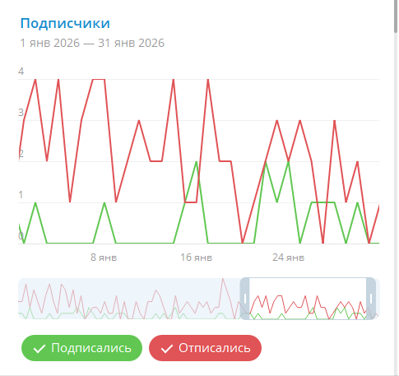
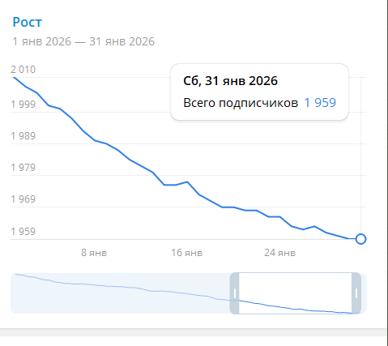
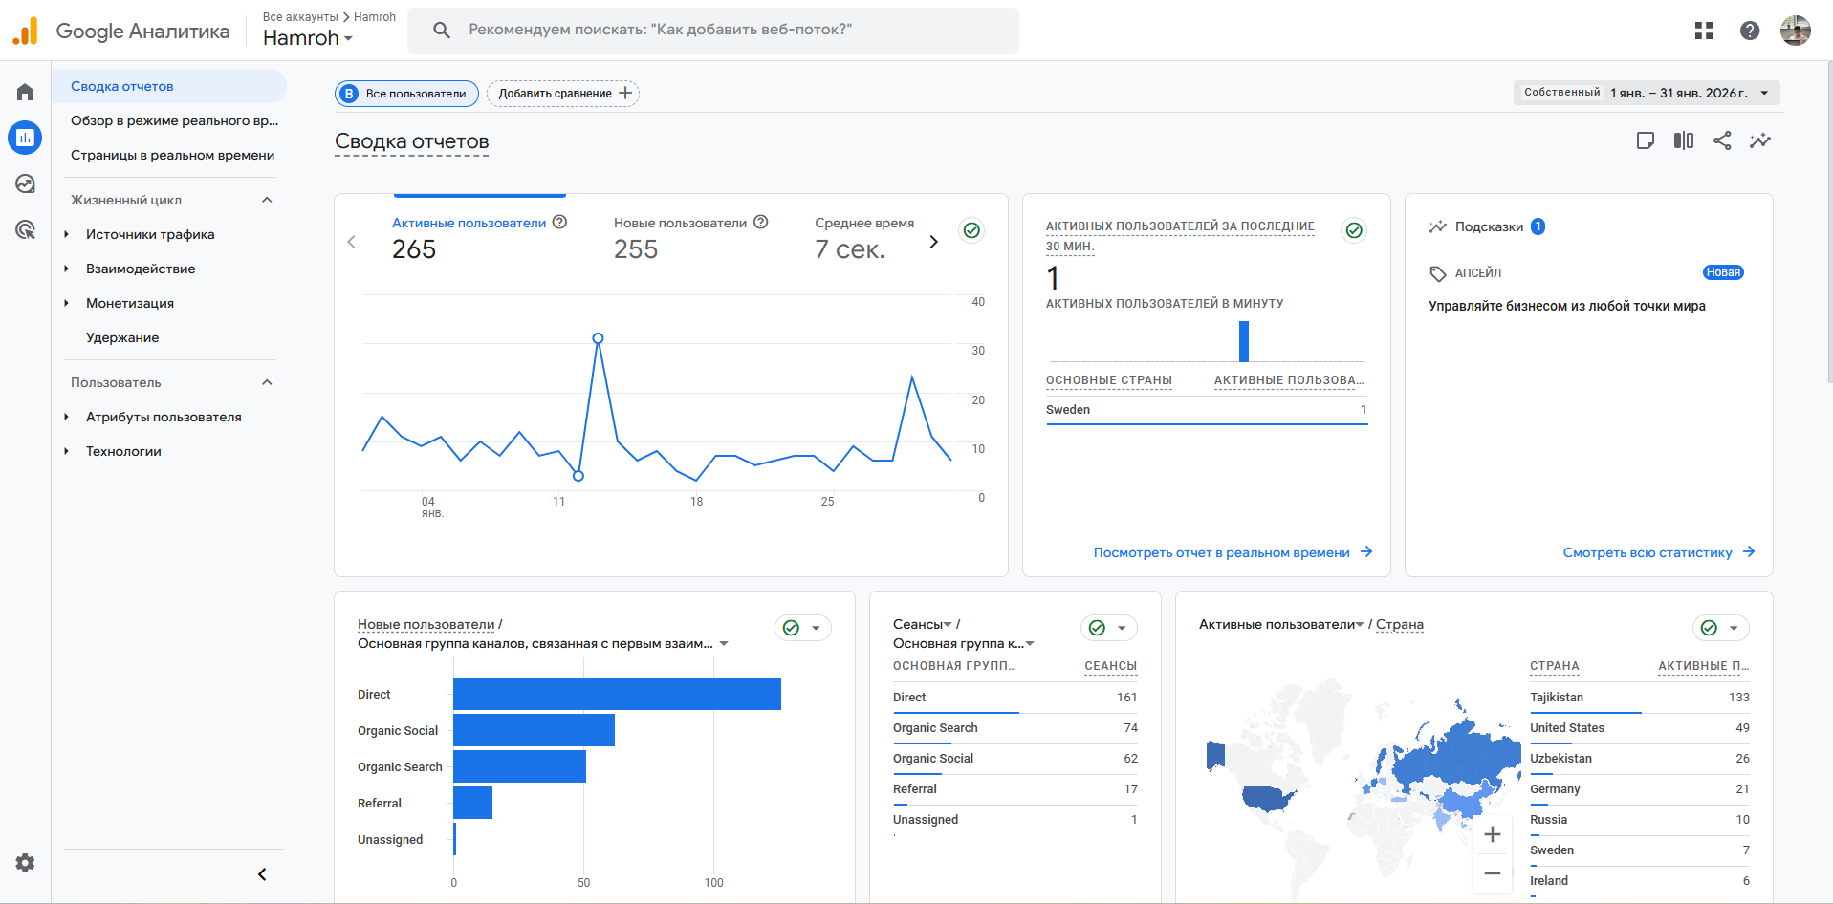
Индикаторы | Январь 2025 | Декабрь 2025 | Январь 2026 | Сравнение с предыдущим месяцом % | Сравнение с предыдущим годом %
Кол-во заказов общие | 787 | 766 | 771 | 0.65% | -2.03%
Кол-во заказов пассажиров | 246 | 167 | 186 | 11.38% | -24.39%
Кол-во заказов водителей | 541 | 599 | 585 | -2.34% | 8.13%
Кол-во зарегистрированных пользователей сервиса | 240 | 188 | 117 | -37.77% | -51.25%
Кол-во пользователей канала | 2235 | 2002 | 1959 | -2.15% | -12.35%
Кол-во посещений сайта | 306 | 500 | 265 | -47.00% | -13.40%
Сумма сбора (сомони) |  | 102 | 295.54 | 189.75%
Комиссия |  |  | 352.2

Февраль
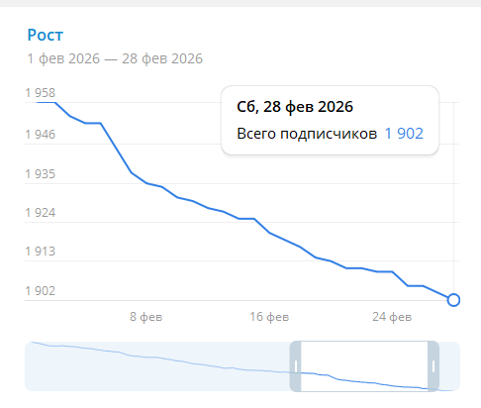
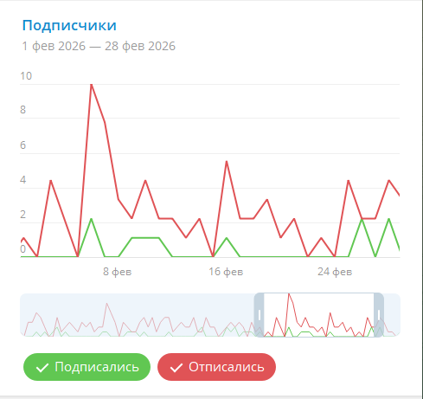
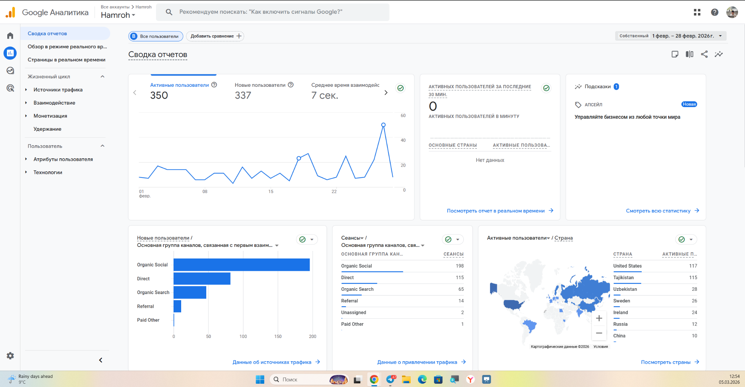
Индикаторы | Февраль 2025 | Январь 2026 | Февраль 2026 | Сравнение с предыдущим месяцом % | Сравнение с предыдущим годом %
Кол-во заказов общие | 749 | 771 | 602 | -21.92% | -19.63%
Кол-во заказов пассажиров | 178 | 186 | 130 | -30.11% | -26.97%
Кол-во заказов водителей | 571 | 585 | 472 | -19.32% | -17.34%
Кол-во зарегистрированных пользователей сервиса | 328 | 117 | 104 | -11.11% | -68.29%
Кол-во пользователей канала | 2235 | 1959 | 1902 | -2.91% | -14.90%
Кол-во посещений сайта | 721 | 265 | 721 | 172.08% | 0.00%
Пополнение ЛС Hamroh |  | 295.54 | 231.2 | -21.77% | 0.00%
Комиссия |  | 352.2 | 148 | -57.98% | 0.00%

Март
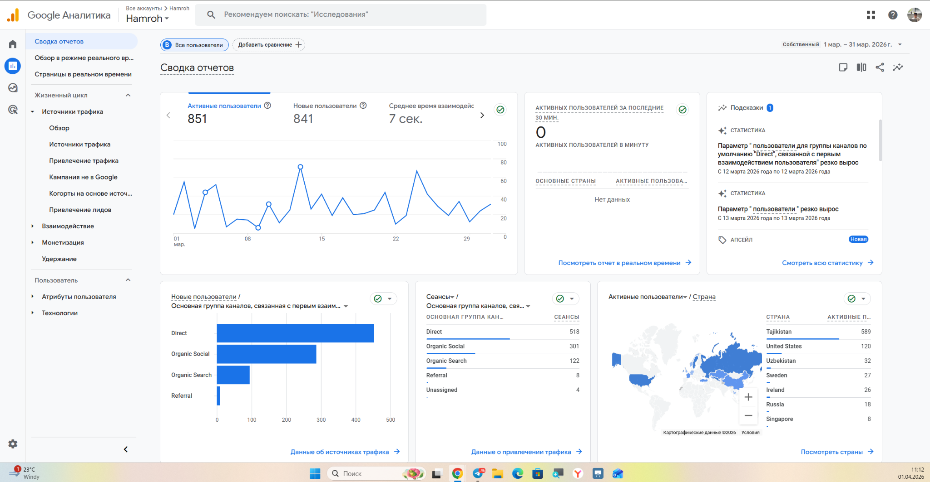
Индикаторы | Март 2025 | Февраль 2026 | Март 2026 | Сравнение с предыдущим месяцом % | Сравнение с предыдущим годом %
Кол-во заказов общие | 1048 | 602 | 1800 | 199.00% | 71.76%
Кол-во заказов пассажиров | 243 | 130 | 1034 | 695.38% | 325.51%
Кол-во заказов водителей | 805 | 472 | 766 | 62.29% | -4.84%
Кол-во зарегистрированных пользователей сервиса | 219 | 104 | 1191 | 1045.19% | 443.84%
Кол-во пользователей канала | 2234 | 1902 | 1851 | -2.68% | -17.14%
Кол-во посещений сайта | 611 | 721 | 851 | 18.03% | 39.28%
Пополнение ЛС Hamroh | 51 | 231.2 | 891.2 | 285.47% | 0.00%
Комиссия |  | 148 | 631 | 326.35% | 0.00%

Апрель
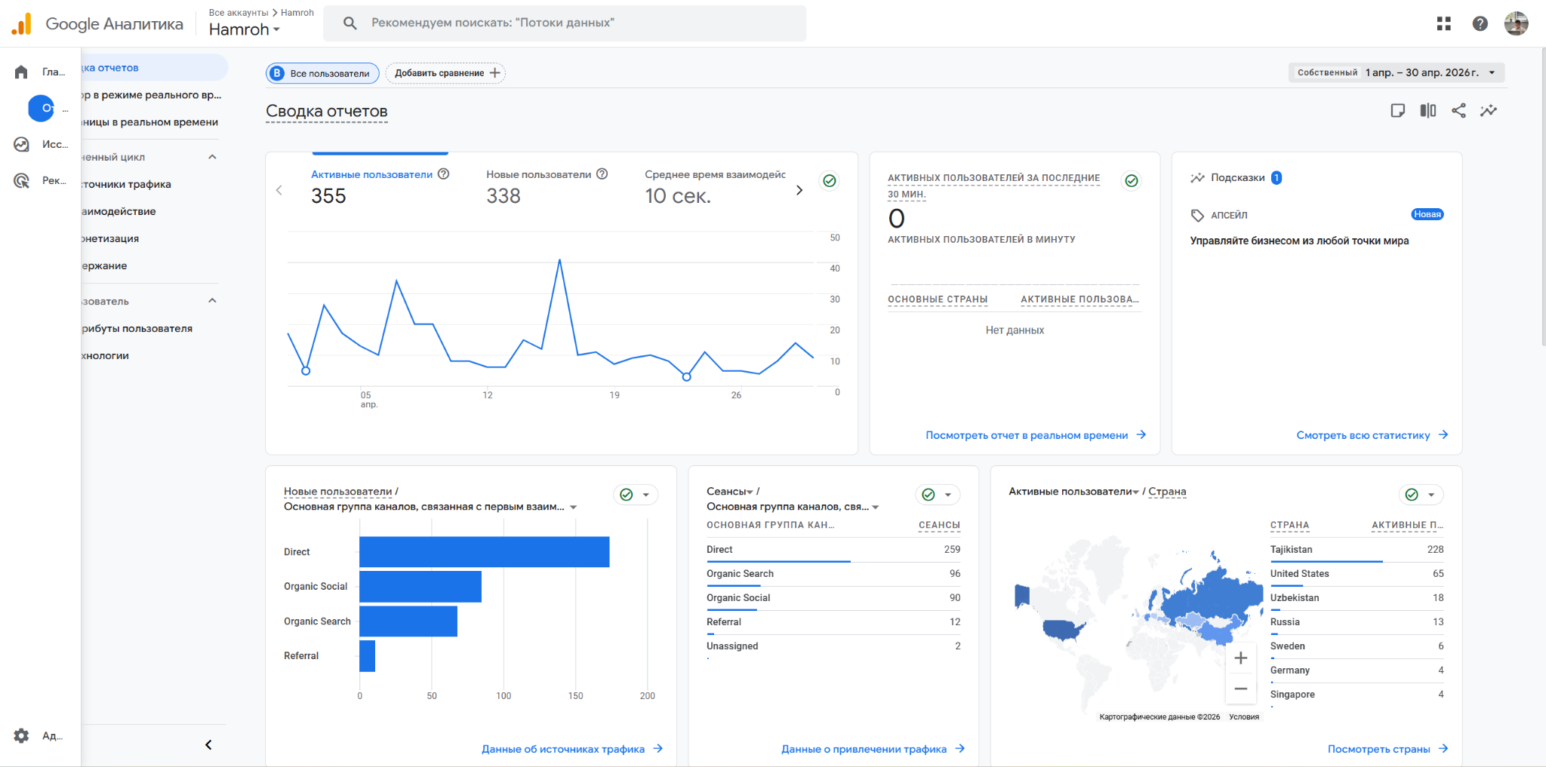
Индикаторы | Апрель 2025 | Март 2026 | Апрель 2026 | Сравнение с предыдущим месяцом % | Сравнение с предыдущим годом %
Кол-во заказов общие | 795 | 1800 | 746 | -58.56% | -6.16%
Кол-во заказов пассажиров | 161 | 1034 | 181 | -82.50% | 12.42%
Кол-во заказов водителей | 634 | 766 | 565 | -26.24% | -10.88%
Кол-во зарегистрированных пользователей сервиса | 154 | 1191 | 390 | -67.25% | 153.25%
Кол-во пользователей канала | 2195 | 1851 | 1802 | -2.65% | -17.90%
Кол-во посещений сайта | 490 | 851 | 355 | -58.28% | -27.55%
Пополнение ЛС Hamroh | 282 | 891.2 | 335.45
Комиссия |  | 631 | 320.25

Май
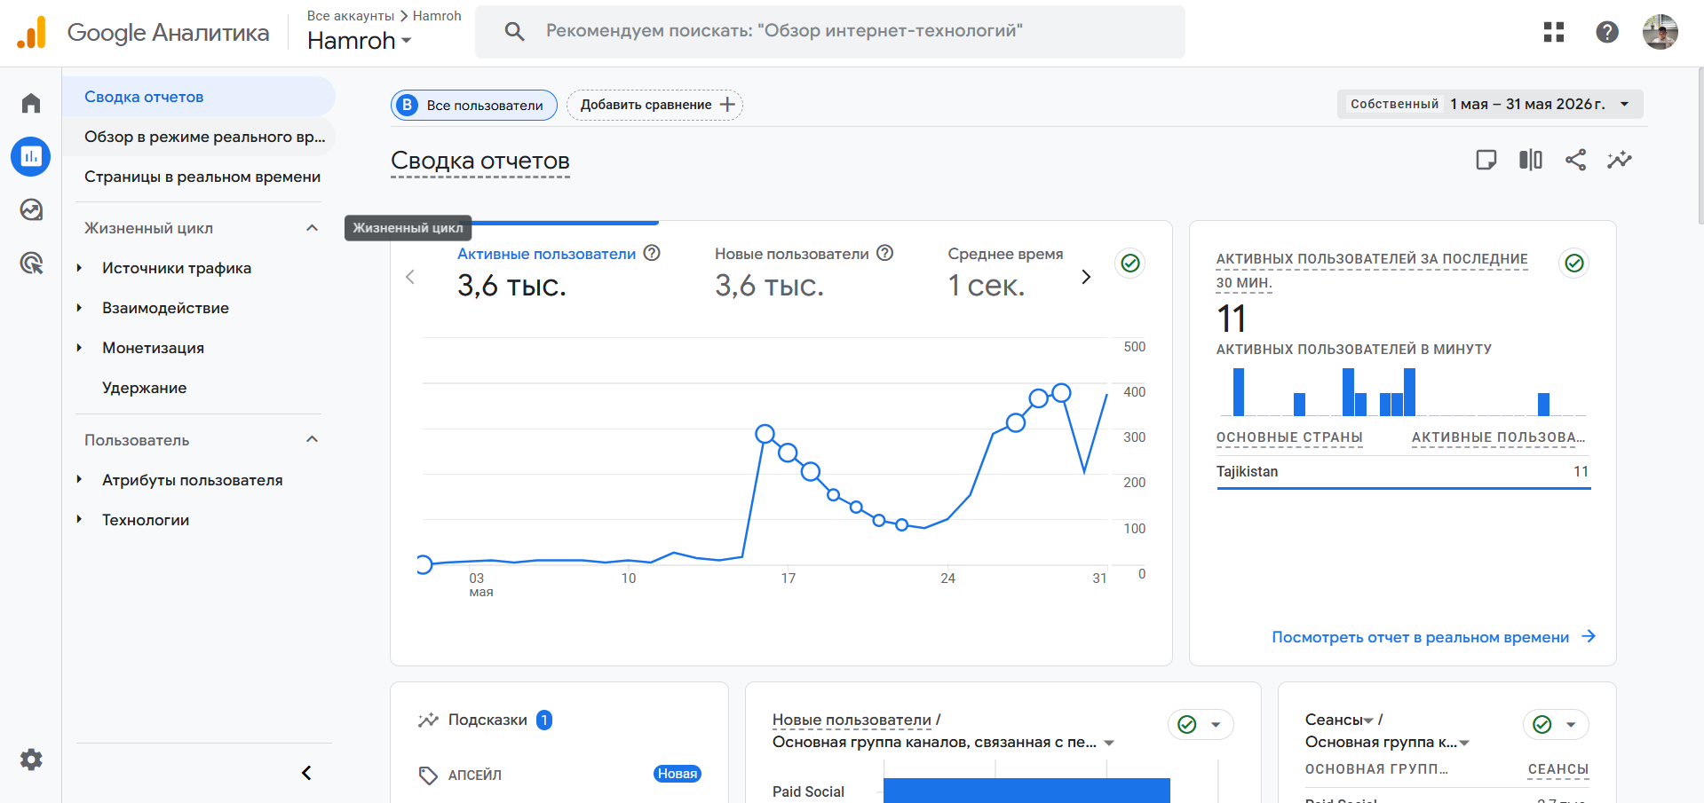
Индикаторы | Май 2025 | Апрель 2026 | Май 2026 | Сравнение с предыдущим месяцом % | Сравнение с предыдущим годом %
Кол-во заказов общие | 991 | 746 | 919 | 23.19% | -7.27%
Кол-во заказов пассажиров | 296 | 181 | 236 | 30.39% | -20.27%
Кол-во заказов водителей | 695 | 565 | 683 | 20.88% | -1.73%
Кол-во зарегистрированных пользователей сервиса | 964 | 390 | 263 | -32.56% | -72.72%
Кол-во посещений сайта | 4400 | 355 | 3600 | 914.08% | -18.18%
Пополнение ЛС Hamroh | 405 | 335.45 | 476.42 | 34.20%
Комиссия |  | 320.25 | 278 | -17.13%

Июнь
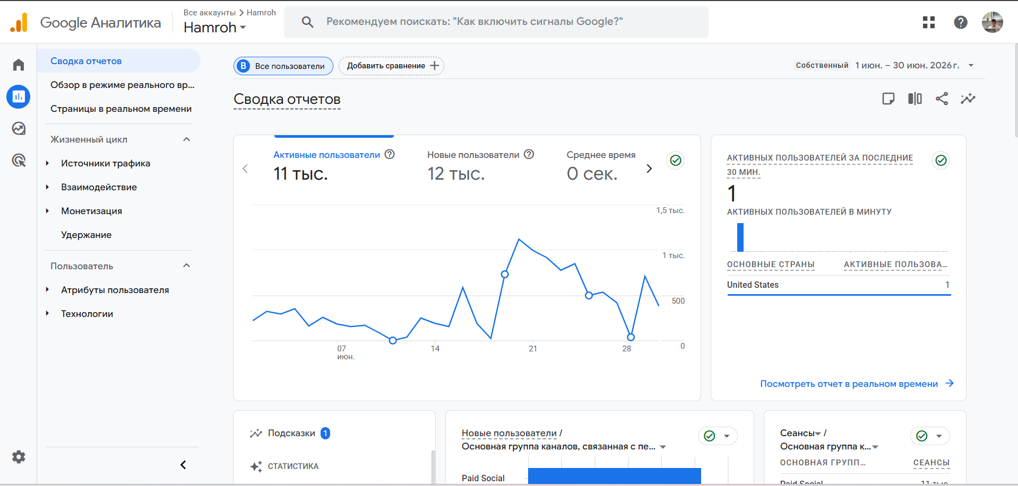
Индикаторы | Июнь 2025 | Май 2026 | Июнь 2026 | Сравнение с предыдущим месяцом % | Сравнение с предыдущим годом %
Кол-во заказов общие | 1666 | 919 | 2330 | 153.54% | 39.86%
Кол-во заказов пассажиров | 547 | 236 | 682 | 188.98% | 24.68%
Кол-во заказов водителей | 1119 | 683 | 1648 | 141.29% | 47.27%
Кол-во зарегистрированных пользователей сервиса | 1295 | 263 | 2669 | 914.83% | 106.10%
Кол-во посещений сайта | 9900 | 3600 | 12000 | 233.33% | 21.21%
Пополнение ЛС Hamroh | 705 | 476.42 | 527.69 | 10.76% | -25.15%
Комиссия |  | 278

Июль
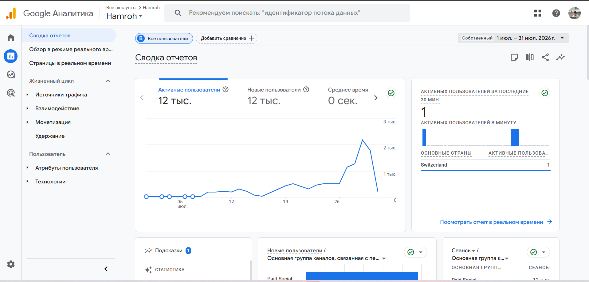
Индикаторы | Июль 2025 | Июнь 2026 | Июль 2026 | Сравнение с предыдущим месяцом % | Сравнение с предыдущим годом %
Кол-во заказов общие | 1475 | 2330 | 2921 | 25.36% | 98.03%
Кол-во заказов пассажиров | 461 | 682 | 621 | -8.94% | 34.71%
Кол-во заказов водителей | 1014 | 1648 | 2300 | 39.56% | 126.82%
Кол-во зарегистрированных пользователей сервиса | 1230 | 2669 | 1611 | -39.64% | 30.98%
Кол-во посещений сайта | 351 | 12000 | 12000 | 0.00% | 3318.80%
Пополнение ЛС Hamroh | 617 | 527.69 | 215 | -59.26% | -38.75%
Комиссия

